Sheet1
Redis的快速安装

https://github.com/MicrosoftArchive/redis/tags

 |  |  |  |  |  | .zip下载免安装版

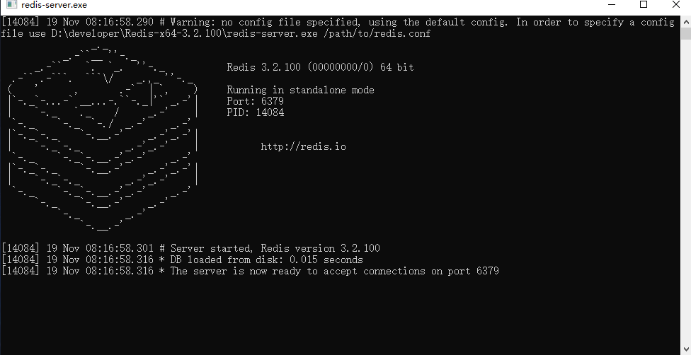

SpringBoot项目整合Redis和Redis自定义注入Bean组件配置

整合：
（一） |  | POM | 添加Redis依赖 | （二） | spring节点下：
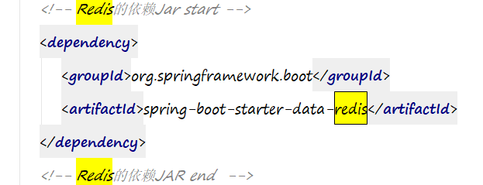
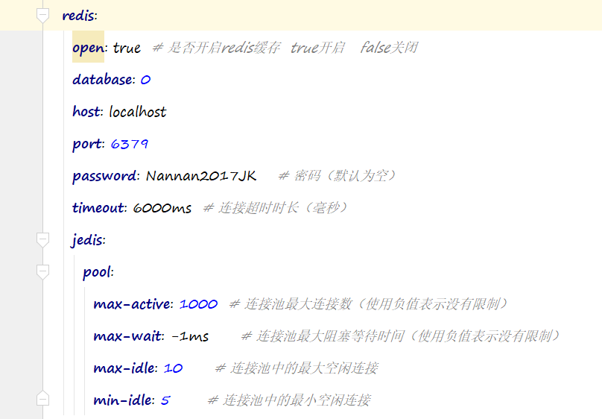

自定义组件Bean：
 | CommonConfig.java

//通用化配置
@Configuration
public class CommonConfig {
//Redis链接工厂
@Autowired
private RedisConnectionFactory redisConnectionFactory;

/**
* 1、链接工厂能连接上Redis服务器
* 2、配置Key-Value序列化机制
* @return
*/
@Bean
public RedisTemplate<String,Object> redisTemplate(){
//定义RedisTemplate实例
RedisTemplate<String,Object> redisTemplate = new RedisTemplate<>();
//设置Redis的链接工厂
redisTemplate.setConnectionFactory(redisConnectionFactory);
//TODO: 指定Key序列化策略为String序列化，Value为JDK自带的序列化策略
redisTemplate.setKeySerializer(new StringRedisSerializer());
//如果用String Redis客户端查看数据不乱码，存和查多个序列化和反序列化步骤。
//如果用jdk序列化，Redis客户端查看数据乱码 ，可以直接存和查 ，不需要序列化和反序列化
redisTemplate.setValueSerializer(new JdkSerializationRedisSerializer());
//redisTemplate.setValueSerializer(new StringRedisSerializer());

//TODO: 指定hashKey序列化策略为String序列化-针对Hash散列存储
redisTemplate.setHashKeySerializer(new StringRedisSerializer());

return redisTemplate;
}

/**
* 1、链接工厂能连接上Redis服务器
* @return
*/
@Bean
public StringRedisTemplate stringRedisTemplate(){
//采用默认配置即可-后续有自定义配置时则在此处添加即可
StringRedisTemplate stringRedisTemplate = new StringRedisTemplate();
stringRedisTemplate.setConnectionFactory(redisConnectionFactory);
return stringRedisTemplate;
}

}

StringRedisTemplate 演示字符串数据类型的存储和对象存储 序列化存储

@RunWith(SpringJUnit4ClassRunner.class)
@SpringBootTest
public class RedisTest {
private static final Logger log = LoggerFactory.getLogger(RedisTest.class);

@Autowired
private RedisTemplate redisTemplate;
@Autowired
private StringRedisTemplate stringRedisTemplate;
@Autowired
private ObjectMapper objectMapper;

//采用 RedisTemplate将字符串信息写入缓存中读取出来
@Test
public void one(){
log.info("-------开始RedisTemplate字符串信息读取测试-------");
final String key = "redis:template:one:string";
final String content = "RedisTemplate字符串信息";
//Redis String通用操作组件
ValueOperations valueOperations = redisTemplate.opsForValue();
//将字符串信息写入缓存
log.info("写入缓存中的内容：{}",content);
valueOperations.set(key,content);
//从缓存中读取内容
Object result = valueOperations.get(key);
log.info("读取出来的内容：{}",result);
}

@Test
public void two() throws Exception{
log.info("-------开始RedisTemplate Domain对象信息读取测试-------");
//构造对象信息
User user = new User(1,"stackoverflow","颜超");
//Redis 通用操作组件
ValueOperations valueOperations = redisTemplate.opsForValue();
final String key = "redis:template:two:object";
//user序列化为json字符串
final String context = objectMapper.writeValueAsString(user);
valueOperations.set(key,context);
log.info("写入缓存对象的信息：{}",user);
//从缓存中读取内容
Object result = valueOperations.get(key);
if(result != null){
User resultUser = objectMapper.readValue(result.toString(),User.class);
log.info("读取缓存内容并反序列化后的结果：{}",resultUser);
}
/* valueOperations.set(key,user);
log.info("写入缓存对象的信息：{}",user);
//从缓存中读取内容
User u = (User)valueOperations.get(key);
log.info("读取缓存内容的结果：{}",u);*/

}

//采用StringRedisTemplate 将字符串信息写入缓存中并读取出来
@Test
public void three()throws Exception{
log.info("-------开始StringRedisTemplate字符串信息读取测试-------");
final String key = "redis:three";
final String content = "StringRedisTemplate字符串信息";
//Redis String通用操作组件
ValueOperations valueOperations = stringRedisTemplate.opsForValue();
//将字符串信息写入缓存
log.info("写入缓存中的内容：{}",content);
valueOperations.set(key,content);
//从缓存中读取内容
Object result = valueOperations.get(key);
log.info("读取出来的内容：{}",result);
}
}

Redis常见数据结构实战-列表

//列表类型
@Test
public void list() throws Exception{
//构造已经排好序的用户对象列表
List<String> list = new ArrayList<>();
list.add(objectMapper.writeValueAsString(new User(1,"stackoverflow","yanchao")));
list.add(objectMapper.writeValueAsString(new User(2,"齐天大圣","jack")));
list.add(objectMapper.writeValueAsString(new User(3,"盘古","Lee")));
log.info("构造已经排好序的用户对象列表：{}",list);
final String key = "redis:test:2";
ListOperations listOperations = redisTemplate.opsForList();
//将列表数据存储至Redis的List中
for(String u:list){
//往列表中添加数据-从队尾添加 先进先出
listOperations.leftPush(key,u);
}

//获取Redis中List的数据--从队头中遍历获取，知道没有元素为止，读取一个元素删除掉这个元素
log.info("-----获取Redis中List的数据-从队头中获取---");
Object res = null;
res = listOperations.rightPop(key); //rightPop 执行1次取1次同时删除这个
while (res != null){
User user = objectMapper.readValue(res.toString(),User.class);
log.info("当前数据：{}",user);
res = listOperations.rightPop(key);
}
}

Redis集合-剔除重复姓名

//集合类型
@Test
public void set() throws Exception{
//构造一组用户姓名列表
List<String> userList = new ArrayList<>();
userList.add("stackoverflow");
userList.add("jack");
userList.add("修罗");
userList.add("大圣");
userList.add("stackoverflow");
userList.add("jack");
userList.add("steadyheart");
userList.add("修罗");
userList.add("大圣");
log.info("待处理的用户姓名列表：{}",userList);
//遍历访问，剔除相同姓名的用户并塞入集合中，最终存入缓存中
SetOperations setOperations = redisTemplate.opsForSet();
final String key = "redis:test:3";
for(String str:userList){
setOperations.add(key,str);
}
//从缓存中获取用户对象集合
/* Object res = setOperations.pop(key);
while (res != null){
log.info("从缓存中获取的用户集合-当前用户：{}",res);
res = setOperations.pop(key);
}*/
}

Redis的Hash存储

//hash存储类型
@Test
public void hash() throws Exception{
//Map<K,V>.entiry
//水果（Fruit）：(apple,苹果)、(orange,橘子)、(banana,香蕉) 加入到List里 key:redis:test:5
//学生（Student）：(10010,姓名1） (10011,修罗） 加入到list里 key:redis:test:6
//构造学生对象列表和水果对象列表
List<Student> students = new ArrayList<>();
List<Fruit> fruits = new ArrayList<>();

//往学生集合中添加学生对象
students.add(new Student("10010","stackoverflow","悟空"));
students.add(new Student("10012","jack","修罗"));
students.add(new Student("10013","sam","上古"));

//往水果集合中添加水果对象
fruits.add(new Fruit("apple","红色"));
fruits.add(new Fruit("orange","橙色"));
fruits.add(new Fruit("banana","黄色"));

final String sKey = "redis:test:5";
final String fKey = "redis:test:6";

//获取Hash存储操作接口HashOperations
HashOperations hashOperations = redisTemplate.opsForHash();

//分别遍历不同的对象列表，并采用Hash存储至缓存中
for(Student s:students){
//第一个参数：redis的key 第二个参数：Map.Entiry.Key 第三个参数：Map.Entity.Value
hashOperations.put(sKey,s.getId(),s);
}
for(Fruit f:fruits){
hashOperations.put(fKey,f.getName(),f);
}

//从缓存中获取学生对象列表与水果对象列表 获取所有
Map<String,Student> sMap = hashOperations.entries(sKey);
log.info("获取学生对象列表：{}",sMap);
Map<String,Fruit> fMap = hashOperations.entries(fKey);
log.info("获取水果对象列表：{}",fMap);

//获取指定的学生对象
String sField = "10012";
Student s = (Student)hashOperations.get(sKey,sField);
log.info("获取指定的学生对象：{} -> {}",sField,s);

//获取指定的水果对象
String fField = "orange";
Fruit f = (Fruit)hashOperations.get(fKey,fField);
log.info("获取指定的水果对象：{} -> {}",fField,f);

}

